Hoja1
NOTAS DE GESTIÓN ADMINISTRATIVA

1. INTRODUCCIÓN
La Universidad Politécnica de Juventino Rosas es un organismo descentralizado, cuyo objetivo es impartir Educación Superior.
El objetivo del presente documento es la revelación del contexto y de los aspectos económicos-financieros más relevantes que influyeron en las decisiones del período, y que deberán ser considerados en la elaboración de los estados financieros para la mayor comprensión de los mismos y sus particularidades.
2. PANORAMA ECONÓMICO Y FINANCIERO
La Universidad obtiene recursos del Estado y la Federación para su gasto de operación, también cuenta con recursos adicionales de origen estatal y federal para realizar infraestructura y equipamiento de la misma.
3. AUTORIZACIÓN E HISTORIA
El 5 de diciembre de 2008, los gobiernos Federal y Estatal formalizaron la suscripción del convenio de coordinación para la creación, operación y apoyo financiero a la Universidad Politécnica de Juventino Rosas.
El Reglamento Interior de la Universidad Politécnica de Juventino Rosas, fue registrado el 02 de Junio de 2010, el cual sigue vigente y no ha sufrido cambios en su estructura.
4. ORGANIZACIÓN Y OBJETO SOCIAL
La UPJR tiene por objeto la formación integral de personas, a través de la impartición de educación superior, está constituida como persona moral con fines no lucrativos. Tiene las siguientes obligaciones fiscales:
- ISR retenciones por salarios
- ISR retenciones por servicios profesionales
- Impuesto sobre nómina
- ISR retención de arrendamiento
- Retención de honorarios cedular

Se tiene actualmente la siguiente estructura:

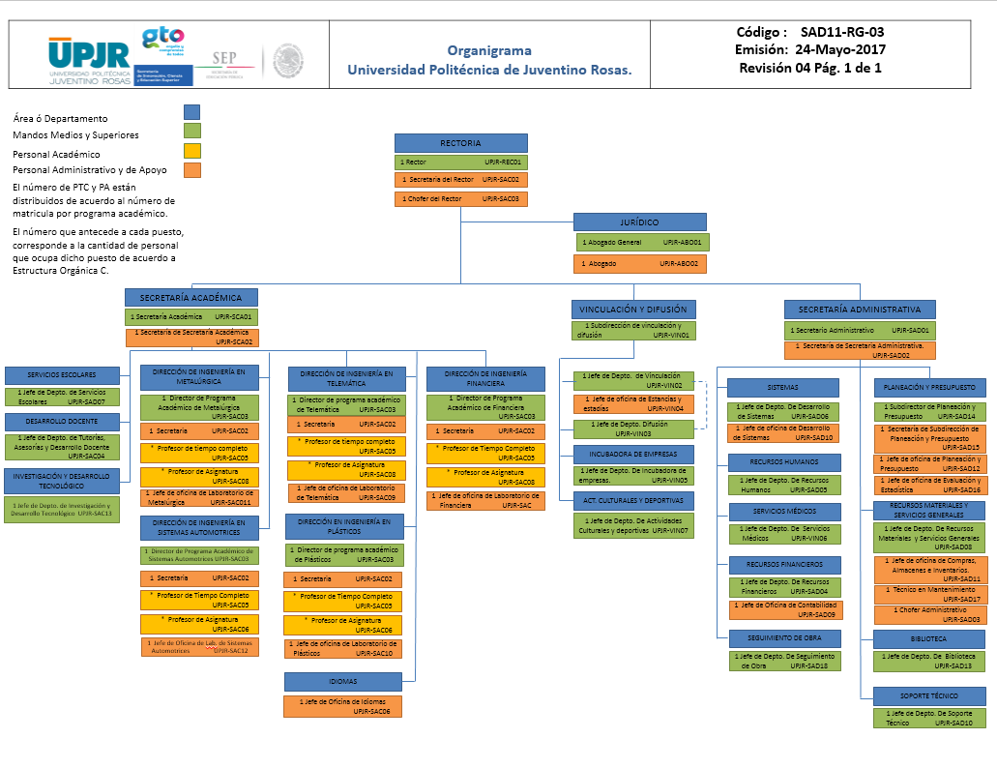

5. BASES DE PREPARACIÓN DE LOS ESTADOS FINANCIEROS
Para generar la información financiera, se aplica la normatividad emitida por el CONAC y las disposiciones legales aplicables, así como los lineamientos de Gobierno del Estado de Guanajuato.
6. POLÍTICAS DE CONTABILIDAD SIGNIFICATIVAS
No se hace ningún pago si el compromiso de pago no está autorizado por la Secretaria Administrativa o en su caso por la Rectoría.
7. POSICIÓN EN MONEDA EXTRANJERA Y PROTECCIÓN POR RIESGO CAMBIARIO
N/A
8. REPORTE ANALÍTICO DEL ACTIVO
Para la depreciación contable de los activos se aplican los porcentajes establecidos en la ley del impuesto sobre la renta vigente, los activos se registran en el patrimonio de la Universidad sin excepción alguna, se lleva un control de inventarios.
9. FIDEICOMISOS, MANDATOS Y ANÁLOGOS
N/A
10. REPORTE DE LA RECAUDACIÓN
Los ingresos por derechos educativos de la Universidad son depositados en una cuenta específica que se tiene para dichos pagos por el alumno mediante un formato referenciado en monto, fecha y concepto de pago.
11. INFORMACIÓN SOBRE LA DEUDA Y EL REPORTE ANALÍTICO DE LA DEUDA
12. CALIFICACIONES OTORGADAS
Certificación en ISO 9001:2008
13. PROCESO DE MEJORA:
Existe un Comité de evaluación de los servicios de Vigilancia, Limpieza, Cafetería y Papelería.
14. INFORMACIÓN POR SEGMENTOS
N/A
15. EVENTOS POSTERIORES AL CIERRE
N/A
16. PARTES RELACIONADAS
N/A
17. Responsabilidad sobre la presentación razonable de los Estados Financieros:
La información financiera de Estados Financieros y Presupuestales, así como sus notas es generada por el Jefe de Departamento de Recursos Financieros de la UPJR y son firmados por el rector, el Ing. Carlos Romero Villegas, así como por el Secretario Administrativo, el Lic. Sergio Navarro Tejada.

Bajo protesta de decir verdad declaramos que los Estados Financieros y sus Notas son razonablemente correctos y responsabilidad del emisor

